Check-list
Check-list de mise en conformité aux exigences du cahier des charges SAD

Cette grille a été conçue dans le but de vous aider à positionner votre offre et vos pratiques par rapport aux exigences du cahier des charges des SAD. En remplissant cette grille, vous pourrez identifier les aspects déjà pris en compte et anticiper les évolutions nécessaires pour vous conformer au cahier des charges.

L'offre cible des SAD
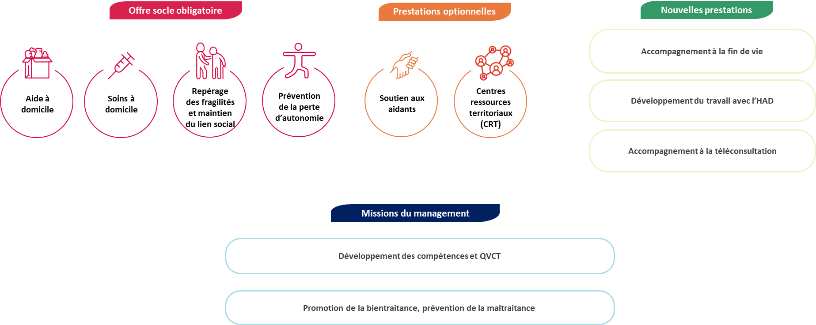

Référence | Offre de services | Check-list | Commentaire
 | Réponse aux besoins de soins - SAD mixte uniquement
CDC 4.2.3.1 | Le gestionnaire met en place une organisation permettant de répondre aux besoins de soins infirmiers de la personne accompagnée, sous la forme de soins techniques ou de soins de base et relationnels. | Non réalisé
CDC 4.2.3.1 | Ces soins sont coordonnés par l’encadrant infirmier coordonnateur, salarié du service. | En cours
CDC 4.2.3.1 | Pour assurer ses missions, le service autonomie à domicile recourt, pour les interventions de soins à domicile, à des infirmiers, des aides-soignants, des accompagnants éducatifs et sociaux. | Réalisé
CDC 4.2.3.1 | Le cas échéant, le gestionnaire peut proposer des soins réalisés par des pédicures-podologues, des ergothérapeutes, des psychologues, des masseurs-kinésithérapeutes, des diététiciens, des orthophonistes et des psychomotriciens. | Non réalisé
CDC 4.2.3.1 | En cas de recours à des professionnels de santé libéraux ou à un centre de santé infirmier, le gestionnaire conclut une convention. | Réalisé
CDC 4.4 | Le gestionnaire établit des partenariats formalisés en fonction du projet de service et des ressources du territoire, dans la mesure du possible avec les établissements d'HAD le cas échéant. | Réalisé
Art D. 312-5 CASF | Lors d’une intervention conjointe, les équipes de soins du SAD sont coordonnées par les équipes de l’HAD avec lequel le SAD a conclu une convention. | En cours
Art. D. 312-3 CASF | Les services autonomie peuvent proposer un accompagnement à la téléconsultation pour toutes les personnes qu’ils accompagnent pour des soins | En cours
CDC 4.4 | Le gestionnaire établit des partenariats formalisés en fonction du projet de service et des ressources du territoire, dans la mesure du possible avec les dispositifs spécialisés dans l'accompagnement de la fin de vie et les soins palliatifs | Réalisé
 | Réponse aux besoins de soins - SAD aide uniquement
CDC 4.2.3.2 | Lorsque le service ne dispense pas lui-même de prestations de soins à domicile, le gestionnaire met en place une procédure permettant de répondre aux besoins de soins infirmiers de la personne accompagnée (a minima, une mise en relation avec un professionnel susceptible d'y répondre). Ainsi le service organise un rendez-vous avec un SAD dispensant des soins, avec un centre de santé infirmiers ou avec un infirmier libéral.
CDC 4.2.3.2 | Le gestionnaire peut conclure une convention avec un ou plusieurs professionnels susceptibles de répondre aux besoins de soins. Cette convention prévoit notamment les délais d'obtention du premier rendez-vous, l'articulation des interventions du service et des professionnels et les modalités de partage d'informations.
CDC 4.2.3.2 | Une information sur l'offre de soins infirmiers disponible sur le territoire d'intervention du service est délivrée à toute personne non accompagnée par le service pour une activité d'aide et d'accompagnement, à sa demande.
 | Prévention de la perte d'autonomie, actions de soutien, préservation, restauration de l'autonomie
CDC 3.3 | L’évaluation des besoins et attentes de la personne s’attache à repérer les signes de fragilité, de perte d’autonomie de la personne, les situations d’isolement social et des difficultés éventuelles des aidants
CDC 4.2.1 | Dans le cadre de ses interventions, le SAD veille à repérer les risques d’aggravation de la perte d’autonomie ou d’évolution des situations de handicap : évolution des capacités ou du comportement, risques de chute, risques de dénutrition et déshydratation, iatrogénie médicamenteuse, risques liés à l’isolement…
CDC 4.2.1 | Dans le cadre de ses interventions, le SAD veille à proposer une réponse adaptée aux fragilités ou évolutions reprérées par le service,en interne ou en sollicitant, en tant que de besoin, les partenaires extérieurs compétents.
CDC 4.4 | Le gestionnaire établit des partenariats formalisés en fonction du projet de service et des ressources du territoire, dans la mesure du possible avec les organismes proposant des actions de prévention (ex : actions collectives de prévention déployées par les caisses de retraite et de complémentaire, actions de sensibilisation sur le repérage des fragilités de la personne accompagnée...)
 | Soutien des aidants
CDC 4.2.4 | L’organisation mise en place par le gestionnaire pour soutenir les aidants est décrite dans le projet de service.
CDC 4.2.4 | Au minimum, le service identifie les besoins des aidants et le cas échéant, les oriente vers l’offre sur le territoire, en particulier vers les plateformes de répit.
CDC 4.2.4 | Il peut proposer des prestations concourant à leur soutien en s’appuyant sur ses ressources internes ou en les orientant vers d’autres acteurs du territoire. Ces actions de soutien aux aidants peuvent être des actions de sensibilisation, d’information, de soutien psychologique ou des prestations de relayage à domicile.
 | Lutte contre la maltraitance - Promotion de la bientraitance
CDC 5.2.1 | Le gestionnaire met en place des actions de sensibilisation et de formation relatives au développement de postures bien traitantes, au repérage, au signalement et au traitement des situations de maltraitance à destination des intervenants à domicile et des encadrants.
CDC 5.2.2.2 | Le gestionnaire met à disposition des intervenants des outils d'aide au repérage des situations de maltraitance.
CDC 5.2.1 | Le gestionnaire propose des conditions de travail, d'organisation et de fonctionnement du service favorables aux pratiques bien traitantes. Il veille notamment à limiter l'isolement professionnel des intervenants
CDC 5.2.1 | Le gestionnaire organise notamment des temps collectifs et d'échanges professionnels tels que des analyses de pratiques ou des réflexions éthiques portant sur les missions du service, son cadre institutionnel et les relations avec les personnes accompagnées. Des actions de tutorat pour les nouveaux salariés sont proposées.
CDC 5.2.1 | Le gestionnaire informe la personne accompagnée qu'elle peut faire appel, pour l'aider à faire valoir ses droits, à une personne qualifiée. S'il s'agit d'un litige lié à la mise en œuvre des stipulations du DIPEC, la personne accompagnée peut faire appel au médiateur de la consommation
CDC 5.2.2 | Les modalités de repérage, de signalement et de traitement des situations de maltraitance sont formalisées dans le projet de service.
CDC 5.2.2.1 | En cas de risque, de suspicion ou de situation de maltraitance, les intervenants transmettent au gestionnaire les informations selon la procédure interne établie. Ils font également remonter les dysfonctionnements, les événements importants et les situations de conflit concernant la personne accompagnée.
 | Aide à l'insertion sociale
CDC 4.2.1 | Dans le cadre de ses interventions, le SAD veille à participer au maintien et au développement du lien social de la personne accompagnée.
 | Le service met en place un accompagnement de la personne à des activités permettant de maintenir ou de développer un lien social (activités ludiques, culturelles, conviviales organisées au sein même du domicile ou activité sociale à l’extérieur du domicile, représentant pour la personne une occasion de contacts en dehors de sa famille ou de ses proches) : aide au déplacement ou à la communication pour accéder à ces activités, aide pour la participation à des activités sociales, heures de lien social, ...
...

